Fórmula de Ajuste
FORMULA DE AJUSTE

Polinómica a considerar para la actualización de tarifas. Como Fecha base para la actualización de las tarifas considerar la fecha prefijada en la columna "Fecha Base"

 |  |  |  | Servicios
SERVICIOS |  |  |  | Índice | Base |  | Actualización
Fórmula de ajuste |  |  |  |  | Fecha | Valor | Fecha | Valor
Índice | Incidencia % | Fecha base | Fuente | Dólar | May-23 | 249 | Mar-24 | 876
Dólar | 16.99% | ültimo día hábil MAYO 2023 | Cotización oficial billete BNA | IPIM | May-23 | 2406 | Mar-24 | 9045
IPIM | 28.41% | IPIM MAYO 2023 | IPIM, Indec, Reportes mensuales | MO | Jun-23 | 1 | Apr-24 | 4
MO | 50.09% | CCT JUNIO 2023 | CCT petrólero de NQN | Gasoil | May-23 | 229 | Mar-24 | 872
GO | 4.51% | Gasöil grado 3 MAYO 2023 | Gasoil Grado 3. Secretaría de Energia. Neuquén Petro Oeste. Gasoil grado 3. Precio s/impuestos, |  | Factor de ajuste |  |  | 1.0288616243
 |  |  |  |  | Variación % |  |  | 2.9%

Coef de ajuste _{n}$=0,1699+\left(0,2841×\frac{{IPIM}_{n}}{{IPIM}_{o}}+0,5009×\frac{{MO}_{n}}{{MO}_{o}}+0,0451×\frac{{GO}_{n}}{{GO}_{o}}\right)×\frac{{TC}_{o}}{{TC}_{n}}$

 |  |  |  | Materiales
PRODUCTOS |  |  |  | Indice | Base |  | Actualización
Fórmula de ajuste |  |  |  |  | Fecha | Valor | Fecha | Valor
Índice | Incidencia % | Fecha base | Fuente | IPIM | May-23 | 2406 | Mar-24 | 9045
IPIM | 25% | IPIM MAYO 2023 | Cotización oficial billete BNA | WPU101 | May-23 | 356 | Mar-24 | 321
wpu101 | 75% | MAYO 2023 | https://data.bls.gov/pdq/SurveyOutputServlet | Dólar | May-23 | 249 | Mar-24 | 876
Dólar |  | ültimo día hábil MAYO 2023 | Cotización oficial billete BNA |  | Factor de ajuste |  |  | 0.94276917481
 |  |  |  |  | Variación % |  |  | -5.7%

Coef de ajuste _{n}$=0,75×\frac{{WPU101}_{n}}{{WPU101}_{o}}+\left(0,25×\frac{{IPIM}_{n}}{{IPIM}_{o}}\right)×\frac{{TC}_{o}}{{TC}_{n}}$

Nota
La presente cotización es para la campaña de capilares a realizarse entre julio*-Agosto del 2.023. En el caso de realizarse fuera de esa fecha se cotizará nuevamente (Exceptuando la intervención del CN-2)

WPU101
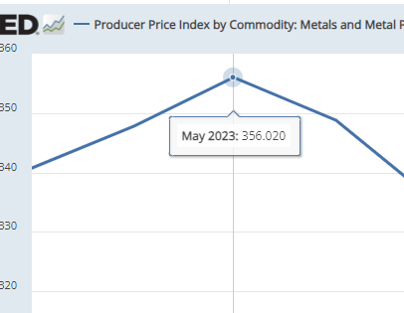
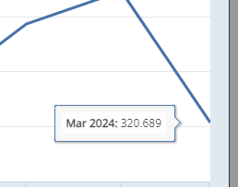

May-23 | 356.02
Mar-24 | 320.689

